Sheet1
江西晨鸣一厂透平机改造后闲置水环真空泵统计表
一厂设备副厂长：张忠胜：13791883242 一厂动力保全主任：王光远：15169633910
序号 | 工厂 | 型号 | 真空泵转速 (r/min) | 抽气量 （m3/h) | 公司名称 | 出厂日期 | 配置电机功率 (kw) | 电机运行电压 (V) | 电机转速 (r/min) | 电机生产厂家 | 传动方式 （减速机/皮带） | 减速机型号 | 速比 | 减速机厂家 | 真空泵停用 日期 | 停用前运行情况 | 整机车间编号 | 整机图片 （图片上编号：*厂*#） | 备注
1 | 一厂 | 2BE3-520 | 594 | 抽气量:228M3/MIN,真空度:-35KPA | 佶缔纳士机械有限公司 | 2005 | 250kw | 10KV | 1485 | 湘潭电机 | 减速机 | IC280 | 2.5 | SEW | 2024年2月份 | 运行良好 | 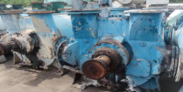 1#真空泵
2 | 一厂 | 2BE3-520 | 594 | 抽气量:211M3/MIN,真空度:-65KPA | 佶缔纳士机械有限公司 | 2005 | 355kw | 10KV | 1485 | 湘潭电机 | 减速机 | IC280 | 2.5 | SEW | 2024年2月份 | 运行良好 | 2#真空泵 | 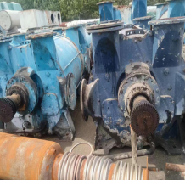 | 制浆分厂留用电机
3 | 一厂 | 2BE3-670 | 282 | 抽气量:383M3/MIN,真空度:-70KPA | 佶缔纳士机械有限公司 | 2005 | 500kw | 10KV | 1485 | 湘潭电机 | 减速机 | ICN355 | 5.25 | SEW | 2024年2月份 | 运行良好 | 3#真空泵 |  | 制浆分厂留用电机
4 | 一厂 | 2BE3-670 | 282 | 抽气量:383M3/MIN,真空度:-70KPA | 佶缔纳士机械有限公司 | 2005 | 630kw | 10KV | 1485 | 湘潭电机 | 减速机 | ICN355 | 5.25 | SEW | 2024年2月份 | 真空泵运行良好，减速机齿轮磨损 | 4#真空泵 | 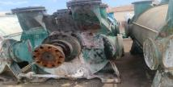
6 | 一厂 | 2BE3-520 | 594 | 抽气量:191M3/MIN,真空度:-45KPA | 佶缔纳士机械有限公司 | 2005 | 220KW | 380V | 1485 | 大连电机 | 减速机 | IC280 | 2.5 | SEW | 2024年2月份 | 运行良好 | 6#真空泵 | 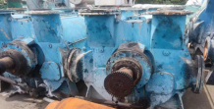 | 一厂留用电机作为备用电机
7 | 一厂 | 2BE3-520 | 594 | 抽气量:270M3/MIN,真空度:-60KPA | 佶缔纳士机械有限公司 | 2005 | 355kw | 10KV | 1485 | 兰州电机 | 减速机 | IC280 | 2.5 | SEW | 2024年2月份 | 运行良好 | 7#真空泵 | 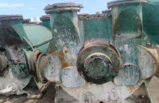
8 | 一厂 | 2BE3-520 | 594 | 抽气量:249M3/MIN,真空度:-60KPA | 佶缔纳士机械有限公司 | 2005 | 500kw | 10KV | 1485 | 湘潭电机 | 减速机 | IC280 | 2.5 | SEW | 2024年2月份 | 运行良好 | 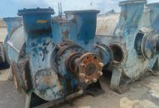 8#真空泵 |  | 一厂留用电机作为备用电机
9 | 一厂 | 2BE3-520 | 594 | 抽气量:249M3/MIN,真空度:-45KPA | 佶缔纳士机械有限公司 | 2005 | 355kw | 10KV | 1485 | 湘潭电机 | 减速机 | IC280 | 2.5 | SEW | 2024年2月份 | 运行良好 | 9#真空泵 | 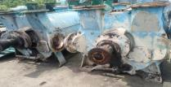
10 | 一厂 | 2BE3-620 | 330 | 抽气量:372M3/MIN,真空度:-45KPA | 博山成昆 | 2014 | 500KW | 10KV | 1485 | 湘潭电机 | 减速机 | ICN315 | 4.5 | SEW | 2024年2月份 | 运行良好 | 10#真空泵 | 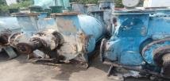
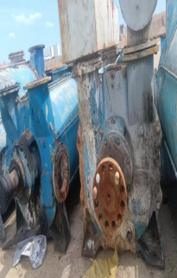
11 | 一厂 | 2BE3-620 | 330 | 抽气量:372M3/MIN,真空度:-45KPA | 佶缔纳士机械有限公司 | 2004 | 500KW | 10KV | 1485 | 湘潭电机 | 减速机 | ICN315 | 4.5 | SEW | 2024年2月份 | 运行良好 | 12#真空泵
12 | 一厂 | 2BE3-620 | 330 | 抽气量:372M3/MIN,真空度:-45KPA | 佶缔纳士机械有限公司 | 2004 | 560KW | 10KV | 1485 | 中电电机 | 减速机 | ICN315 | 4.5 | SEW | 2024年2月份 | 运行良好 | 13#真空泵 |  | 二厂的电机，该电机需归还二厂，电机留用。
13 | 一厂 | 2BE3-520 | 392 | 抽气量:228M3/MIN,真空度:-35KPA | 佶缔纳士机械有限公司 | 2004 | 250KW | 380V | 980 | 卧龙电机 | 减速机 | IC280 | 2.5 | SEW | 2024年2月份 | 运行良好 | 新加真空泵 |  | 电机已使用，已无电机。

